الغلاف


المقدمة


تقريض
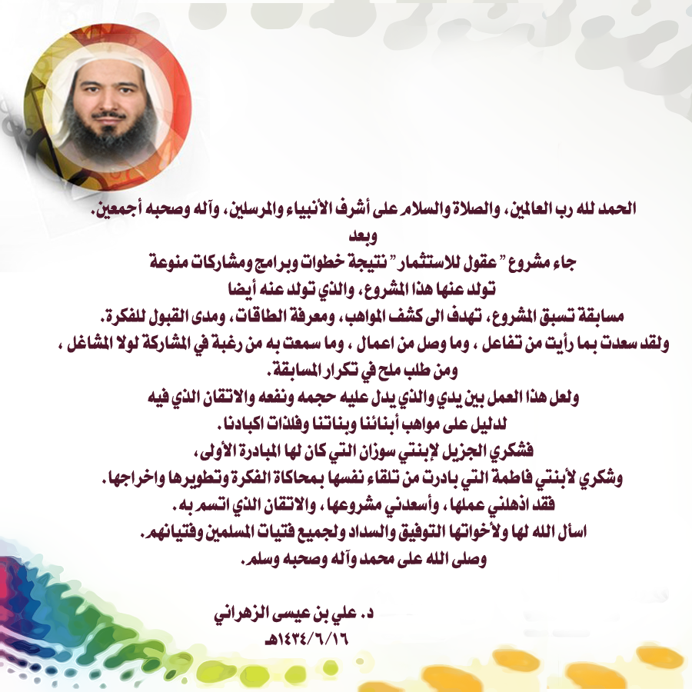

الاستبيان



مقياس هيرمان
الاســــــــم
الجـــنــــــس
الــعــمــــــر
الوظــيــفـــة

رقم السؤال | ضع قيمة لكل عبارة بعد استيعابها تماما | دوماً | غالباً | احياناً | نادراً | أبداً
 | العبـــــــــــــــــــــــــــــــــــــــــــــــــــــــــــــاره | 4 | 3 | 2 | 1 | 0
1 | حرصي على الدقة والحقائق قد يجعلني في نظر الآخرين جاف المشاعر
2 | أعمل مع الآخرين عن طيب نفس من أجل هدف مشترك
3 | أدرك الأرقام وأتصورها وأعي دلالاتها ولديّ القدرة على حسابها وتطويعها لما أرغب
4 | لدي القدرة على توقع احتياجات الآخرين ومن ثم مراعاتها
5 | أدرك الكثير من الأشياء بالحدس والبديهة دون التفكير العميق فيها
6 | حذر وحريص واهتم بالعواقب كثيرا
7 | أجمل اللحظات هي اللحظات التي أسعد فيها الآخرين
8 | أتحمس للأهداف وأكرس لها وقتي وجهدي كله
9 | أستطيع أن أحدد سبب المشكلة عند حدوثها وأحللها ثم أجد لها الحل المناسب
10 | لا يمكن أن أصبر على الفوضى بل أرتب وأنظم كل الأمور والأشياء الخاصة والعامة
11 | لدي القدرة على تنمية العلاقات مع الآخرين والمحافظة عليها والتواصل معها
12 | المال عندي للإنفاق ويصعب علي جمعه
13 | لست بخيلا ولكني لا أصرف شيئا من مالي إلا بعد تحليل ودراسة متأنية لمدى أهمية الأمر لي
14 | أكره الروتين وأحب التغيير دائما
15 | أحافظ على أغراضي وممتلكاتي بطريقة منظمة ومرتبة
16 | يقول بعض الناس عني ( أنت مندفع ولا يمكن توقع أفعالك)
17 | أعتبر نفسي أسير بوضوح إلى هدفي الذي قررته
18 | أنفذ الأمور دائما خطوة بخطوة وأتمتع بالدقة في عملي
19 | أعتبر أن علاقتي الطيبة مع الآخرين هي أعز ما أملك
20 | أميل للفعل أكثر من ميلي للتأمل والتفكير والتنظير
21 | مستعد للخدمة وتقديم نفسي للآخرين متى احتاجوا إلى ذلك
22 | أجد نفسي أفكر وأستنتج بعيد اً عن العاطفة والمشاعر
23 | يعتمد علي الآخرون ويثقون في إنجازي و إخلاصي
24 | أحب التحدث مع الآخرين عن مشاعري وقصصي
25 | تستهويني الأفكار غير الاعتيادية والتي يسمونها الآخرون أفكار مجنونة
26 | لدي قدرة عالية على تعليل الأحداث واستنتاج آثارها المنطقية
27 | لدي القدرة على مواصلة العمل حتى انجازه
28 | أجيد بث الحماس في همم الآخرين
29 | أمتلك معرفه مميزة بالمواضيع العلمية والتقنية
30 | أعتبر نفسي عطوفا ولطيفا وآنس بالآخرين وأساعدهم متى احتاجوا
31 | أحب العمل في أكثر من شي وفي وقت واحد
32 | أراقب وجوه الآخرين لا إراديا عندما يتحدثوا إلي
33 | كثيرا ما تراودني الأفكار الجديدة
34 | لا أحب أن يقاطع أحد نمطي الروتيني
35 | أشعر بارتياح أثناء أدائي لأعمال التصنيف والترتيب والتنظيم
36 | أهتم عادة بالصورة العامة ولا أدقق في التفاصيل
37 | أعتقد إن العمل أهم بكثير من المشاعر الإنسانية
38 | يُفضِّلُ الآخرون أن أتولى زمام القيادة
39 | أدون التزاماتي الاجتماعية في مفكرتي الخاصة وأحرص على القيام بها
40 | أتمتع بروح الدعابة التي قد توقعني في مشاكل
41 | أميل في حكمي على الأشياء على حدسي وتوقعاتي أكثر من ميلي إلى الدقة والتحليل
42 | أفضل تعليمات محددة؛ على أن يترك الأمر بلا تعليمات محددة وواضحة
43 | يصفني الناس بأني عاطفي ومجامل ولطيف
44 | يصفني الناس بأني حريص وحذر ومنضبط
45 | يصفني الناس بأني مغامر مبدع خيالي
46 | يصفني الناس بأني حازم ومحلل وعقلاني
47 | أحب معرفة التفاصيل وخطوات أي عمل سأقوم به
48 | لا أحب الأنظمة والقوانين وأشعر بأنها تقيدني
49 | أحب الشعر أو القصص أو التواصل مع الآخرين
50 | أشعر بأنه يجب أن تنفذ القوانين والعقوبات بحزم دون عاطفة
51 | لا أحب الأشياء المحتملة أو التي لا يمكن توقع نتائجها (غير مضمونه ولا تستند لأدلة)
52 | أحب مساعدة الآخرين وإعطائهم من وقتي ومالي وجهدي
53 | أحب التخطيط المفصل لأي عمل سأقوم به
54 | عند شرائي لجهاز جديد أحاول تشغيله بنفسي دون اللجوء إلي كتيب التشغيل
55 | أحب الاستماع لمشاكل الآخرين ومساعدتهم
56 | لدي القدرة في التعامل مع الأرقام والحسابات

اللقطه الدماغية
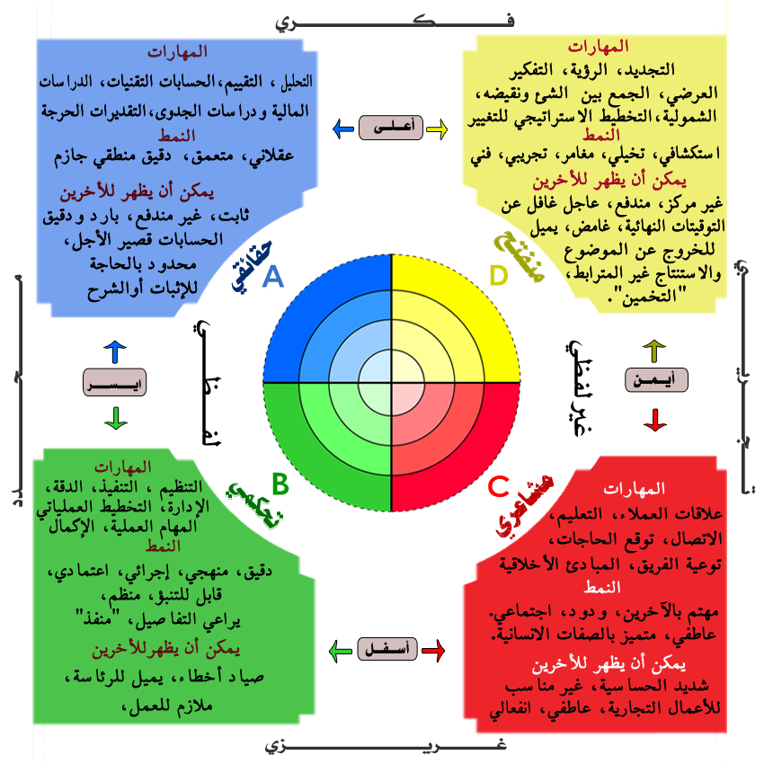


لقطتك الدماغية
الاســــــــم
الجـــنــــــس
الــعــمــــــر
 |  |  |  |  |  |  | 0
 |  |  |  |  |  |  | 0
 |  |  |  |  |  |  | 0
الوظــيــفـــة
 |  |  |  |  |  |  | 0

A |  | B |  | C |  | D
#DIV/0! | 0 | #DIV/0! | 0 | #DIV/0! | 0 | #DIV/0! | 0

اللقطه الدماغيه ( للطباعة )
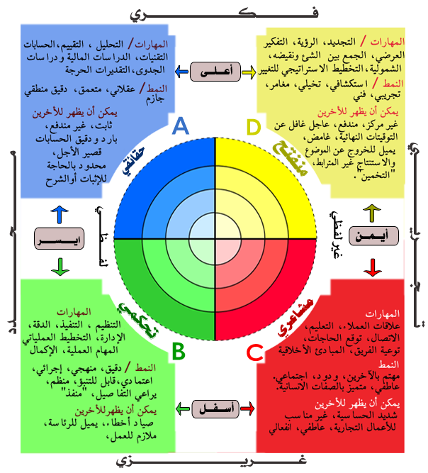
الاســــــــم
الجـــنــــــس
الــعــمــــــر
 |  |  |  |  | 0
 |  |  |  |  | 0
 |  |  |  |  | 0
الوظــيــفـــة
 |  |  |  |  | 0

لقطتك الدماغية

A |  | B |  | C |  | D
#DIV/0! | 0 | #DIV/0! | 0 | #DIV/0! | 0 | #DIV/0! | 0

للتواصل


